データブック用
団体名称 | 特定非営利活動法人 なみき福祉会 | 代表者名 | 理事長 深谷 誠 | 生活支援 | 活動内容 (2) | こんな時はガイドヘルプ ◆お稽古への移動支援をお願いしたい！ ◆土曜日や日曜日に外出したい！ ◆買い物へ行きたい・・・など
所在地 | 八王子市緑町935-15 | 電話・FAX | 電話：042-634-8518 FAX：042-634-8518
設立 | 2005-03-01 | 連絡先 | 深谷 誠
ホームページ | http://npo-namiki.mods.jp | メール | namiki@dream.jp
活動分野 （事業内容） | ○共同生活援助事業 （グループホーム） ウィズ はっぴー・はうす ひまわり ブーケ |  | 障がいを持つ方々が、専門スタッフの援助をうけながら、少人数で生活しています。
 |  |  |  |  |  | 相談支援スペース「ゆめ」 （八王子市小門町8-27 サンビレッジ1F） 皆さんが障害者福祉サービス及び障害児通所支援を利用 するための、「サービス等利用計画書」、「障害児支援利用 計画書」を作成します。 行政と連携し必要な情報の提供や助言を行うことで、さま さまざまな相談に応じています。
 | ○生活介護事業 （福祉作業所） 工房 みどりの風 |  | 障がいを持つ方達が、障がいの内容に応じて日中を過ごします。製菓・公園清掃・手工芸・絵画制作・チラシ配布・畑作業・音楽療法 など。

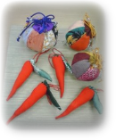
 | ○地域生活支援 移動支援事業 （ガイドヘルプ） ふれんず |  | 障がいを持つ方が社会生活、余暇の社会参加のための外出時にガイドヘルパーを派遣します。
 |  |  |  |  |  | ふれあい事業
 | ○相談支援事業 相談支援スペース 「ゆめ」 |  | 障害者福祉サービスや障害児通所支援を利用されるための「利用計画」の作成、助言、情報提供を行います。

 | ○普及啓発事業・相談窓口(ふれあい事業） ・手作り教室（つるし雛、編み物、ケーキ作り） ・パソコンを楽しむ会 /有機野菜づくり |  | 有機野菜作り、手作り会、パソコンを楽しむ会などの活動を通じて、人と人とのつながりを広げます。 そのことにより、身近な人々から、障がい者事業に関するご相談を受け、関係機関を紹介するなどして、福祉事業の発展に努めています。
 |  |  |  |  | 団体の特徴 | すべての人々が健やかに暮らせる地域社会実現し、 福祉の増進に寄与することを目的としています。

活動地域 | 八王子市内 |  |  |  | 人員等 | ○会員を募集しております。 会費①正会員（個人・団体） 年額 3,000円 ② 賛助会員（個人・団体） 年額 一口1,000円 ・年3回発行のなみき福祉会ニュースが送付されます ○会員としての活動、お願い ①アルミ缶を回収しています ②新聞紙・雑誌等の古紙を回収しています ③工房みどりの風で作った装飾品や織り機でつくったコースター、クッキー、 ケーキ、パンなどを販売しています。
活動内容 (1) | 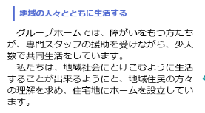 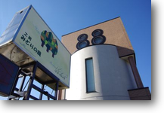 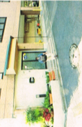

 |  |  |  |  | その他 （アクセス） | 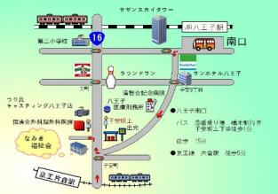 なみき福祉会 八王子市緑町９３５－１５ 電話・ＦＡＸ 042-634-8518 ⇒ 相談支援スペース「ゆめ」 〒192-0883 八王子市小門町8-27 ｻﾝﾋﾞﾚｯｼﾞ1F ⇒ ふれあい事業「手作り教室」 ☎ Fax 042-649-7077 E-mail yume0426@dream.jp

